Main
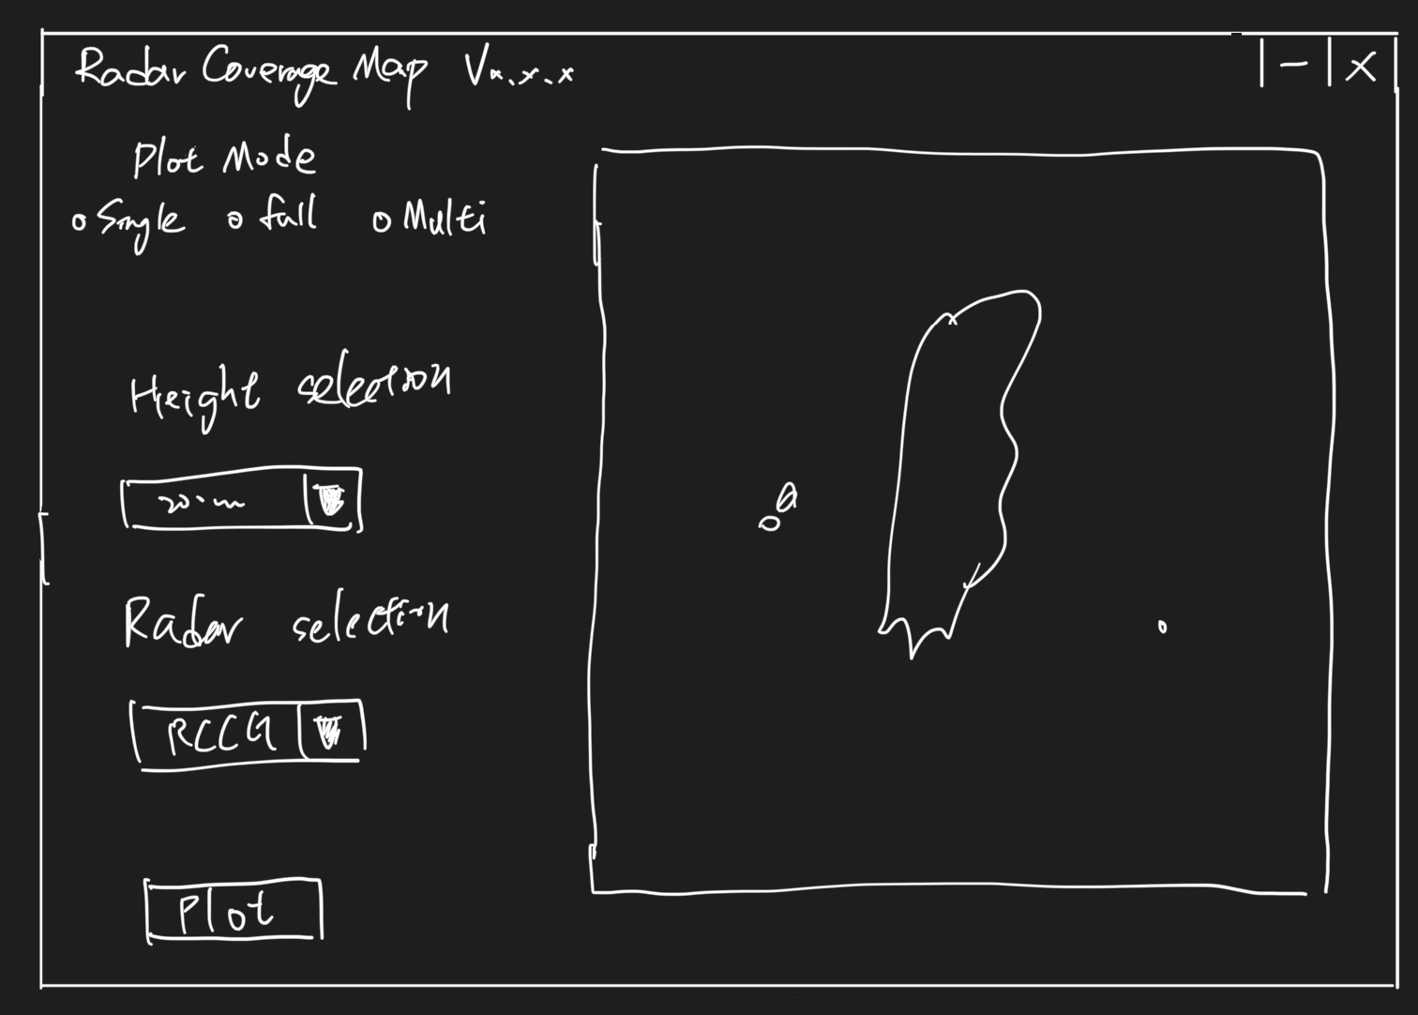
Item | Type | 套用方式 | Description | Default | Last memory | Remark
RadarCoverageMap vx.x.x | Label | 無套用 | Title Label為軟體名稱 + 版本 | NA | NA
plot Mode | check box | 統一套用 | 繪圖模式 | single | Yes | single, full, multi
height selection | Combo Box | 統一套用 | 選擇地圖高度 | 200 | Yes | 200, 500, 800, 1000, 1500, 1800, 2000, 2500, 2800, 3000 meters
Radar selection | Combo Box | 統一套用 | single Mode: 選擇Radar | RCCG | Yes | RCCG, RCKT, RCHL, RCWF
Plot | Triggle Button | 立即套用 | 觸發按鈕會套用被勾選項目 | NA | NA
Multi Radar selection | check box | 統一套用 | 選擇多個雷達 | NA | Yes | RCCG, RCKT, RCHL, RCWF

 |  |  |  |  |  |  | 33 3

